TULETÕKKEMATERJALID
HEKAMERK OÜ |  |  |  |  | 7.07
LEIVA TN. 4, 12618 TALLINN
TEL. 6776 300 | info@hekamerk.ee

HINNAKIRI |  |  | VEEBRUAR 2024

TULETÕKKEMATERJALID
 |  |  | SOODUSTUS: |  | 0%
 | KOOD | KIRJELDUS |  | HIND | HIND
 |  |  |  | KM-TA | KM-TA

TULETÕKKEMANSETID

 | GRAFT_55C | MANSETT Ø55mm 60-240min |  | 23.78
 | GRAFT_82C | MANSETT Ø82mm 60-240min |  | 26.10
 | GRAFT_110C | MANSETT Ø110mm 60-240min |  | 28.72
 | GRAFT_125C | MANSETT Ø125mm 60-240min |  | 44.72
 | GRAFT_160C | MANSETT Ø160mm 60-240min |  | 64.36
 | GRAFT_200C | MANSETT Ø200mm 60-240min |  | 0.00
 | GRAFT_250C | MANSETT Ø250mm 60-240min |  | 0.00

TULETÕKKEMÄHISED
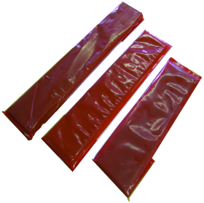
 | GRAFT_55W | MÄHIS Ø55mm 60-240min |  | 12.86
 | GRAFT_82W | MÄHIS Ø82mm 60-240min |  | 18.07
 | GRAFT_110W | MÄHIS Ø110mm 60-240min |  | 22.06
 | GRAFT_125W | MÄHIS Ø125mm 60-240min |  | 36.74
 | GRAFT_160W | MÄHIS Ø160mm 60-240min |  | 83.73
 | GRAFT_200W | MÄHIS Ø200mm 60-240min |  | 0.00
 | GRAFT_250W | MÄHIS Ø250mm 60-240min |  | 0.00

MUUD TULETÕKKE MATERJALID

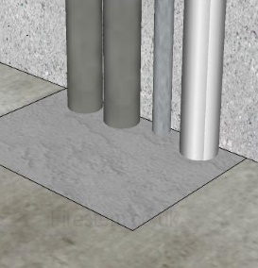
 | GRAFT_MORTAR_20L | TULETÕKKESEGU EX MORTAR 20L/15KG |  | 100.61
 | GRAFT_MORTAR_10 | TULETÕKKESEGU EX MORTAR 10L |  | 77.74

 | GRAFT_050W/ROLL | TULETÕKKELAMINAAT, LAIUS 50mm 1 jm |  | 28.40

 | GRAFT_ACRYLIC310 | TULETÕKKE ACRYLIC PAISUV 310ML VALGE |  | 8.89
 | GRAFT_GRAPHITE310 | TULETÕKKE GRAFIIT HERMEETIK 310ML |  | 23.59
 | PROT_FR_ASF290 | TULETÕKKE PAISUV MASTIKS ASF 310ML |  | 7.06

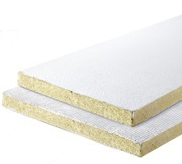
 | GRAFT_BOARD_50MM_1S | TULETÕKKEPLAAT 600x1200x50mm ÜHEPOOLNE |  | 91.16
 | GRAFT_BOARD_60MM_2S | TULETÕKKEPLAAT 600x1200x60mm KAHEPOOLNE |  | 109.19

